BACK LOG PARA MAIO
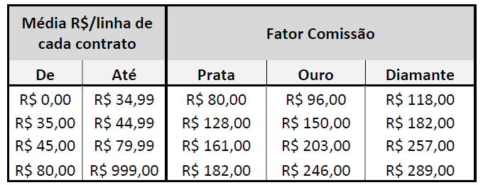
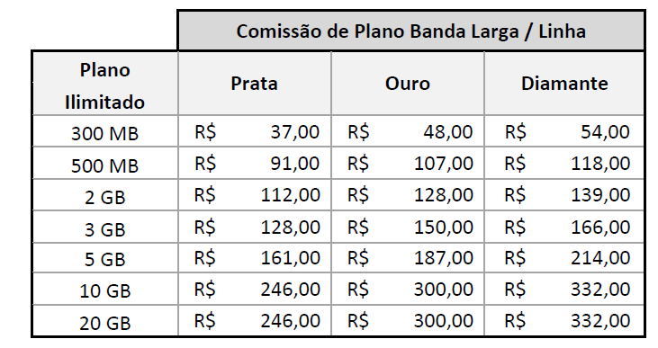

 |  |  | LEGENDA/STATUS | QTD LINHAS NOVAS | QTD LINHAS BASE
 |  |  | ANÁLISE DE CRÉDITO | 9
CÓDIGO DA REVENDA (COD. MOBILE): | NS06 |  | CANCELADO | 9 | 5
RAZÃO SOCIAL DA REVENDA: | ELO COMUNICAÇÃO LTDA EPP |  | EM FILA DE INPUT | 7 | 60 |  |  |  |  |  |  |  |  |  |  |  |  |  |  |  |  |  |  |  |  |  |  |  |  |  |  |  |  |  |  |  |  |  |  | Chamado no IW-PRD |  |  | SP1 | Complementar | COTAÇÃO NÃO REMUNERADA | Pagamento realizado corretamente.
GERENTE DE CANAL: | FLÁVIA GONÇALVES CAIXETA |  | FATURADO | 67 | 151 |  |  |  |  |  |  |  |  |  |  |  |  |  |  |  |  |  |  |  |  |  |  |  |  |  |  |  |  |  |  |  |  |  |  | Data recebida |  |  | SP2 | Fechamento Janeiro/ 14 | AUSÊNCIA DE LINHAS NO CÁLCULO DE REMUNERAÇÃO | Exceção aprovada por DARC.
CLASSIFICAÇÃO: | Diamante |  | PENDENTE CLARO | 1 | 27 |  |  |  |  |  |  |  |  |  |  |  |  |  |  |  |  |  |  |  |  |  |  |  |  |  |  |  |  |  |  |  |  |  |  | Data respondida |  |  | RJ/ES | Fechamento Fevereiro/ 14 | COTAÇÃO PAGA PARCIALMENTE | Linha(s) não ativa(s) no sistema Mobile.
MÊS DE REFERÊNCIA: | MARÇO |  | PENDENTE CONSULTOR | 4 | 24 |  |  |  |  |  |  |  |  |  |  |  |  |  |  |  |  |  |  |  |  |  |  |  |  |  |  |  |  |  |  |  |  |  |  | Regional | Selecionar |  | MG | Fechamento Março/ 14 | TIPO DO PEDIDO INCORRETO | Linha(s) não ativa(s) no sistema Mobile para este cliente.
 |  |  | REJEITADO CRÉDITO | 30 | 11 |  |  |  |  |  |  |  |  |  |  |  |  |  |  |  |  |  |  |  |  |  |  |  |  |  |  |  |  |  |  |  |  |  |  | Pago no extrato | Selecionar |  | PR/SC | Fechamento Abril/ 14 | SEGMENTO DO CLIENTE INCORRETO | Linha(s) remunerada(s) anteriormente através de cotação complementar.
 |  |  | VALIDAÇÃO CLARO | 16 |  |  |  |  |  |  |  |  |  |  |  |  |  |  |  |  |  |  |  |  |  |  |  |  |  |  |  |  |  |  |  |  |  |  |  |  |  |  | RS | Fechamento Maio/ 14 | RECEITA DO CONTRATO INCORRETA | Linha(s) sem offer de renovação no sistema Mobile.
 |  |  |  |  |  |  |  |  |  |  |  |  |  |  |  |  |  |  |  |  |  |  |  |  |  |  |  |  |  | RETORNO CLARO |  |  |  |  |  |  |  |  |  |  |  | Controle Interno | CO | Fechamento Junho/ 14 | ARPU INCORRETO | Problema de base - Estorno de comissão indevido.
BKO | PLANO | % TOP REGIONAL | VLR CONTRATADO | DATA DO RECEBIMENTO | DATA DO INPUT | DATA DA ÚLTIMA ALTERAÇÃO | STATUS | NÚMERO DA COTAÇÃO/ PEDIDO | RAZÃO SOCIAL | CNPJ | CONSULTOR | SEGMENTO DO CLIENTE | TIPO DE PEDIDO | TIPO DO PLANO | FAIXA | QTD LINHAS NOVAS | MÉDIA/LINHA | QTD LINHAS BASE | MÉIDA/LINHA | COMISSÃO | OBSERVAÇÃO | CONSULTOR ATIVO | ATIVO | QUANTIDADE DE LINHAS CONTESTADAS | TOTAL R$ CONTESTADO AACE | MOTIVO DA SOLICITAÇÃO | CONSIDERAÇÕES DO AACE | QUANTIDADE TOTAL DE LINHAS DO CONTRATO | VALOR TOTAL R$ DO CONTRATO | PARECER DA CLARO | JUSTIFICATIVA | QUANTIDADE DE LINHAS APTAS PARA REMUNERAÇÃO | RECEITA TOTAL APTA PARA REMUNERAÇÃO | QUANTIDADE DE LINHAS PAGAS ANTERIORMENTE | RECEITA PAGA ANTERIORMENTE | EXTRATO | FATOR CONSIDERADO NO EXTRATO | QUANTIDADE DE LINHAS PROCEDENTES | VALOR DA DIFERENÇA DE RECEITA | FATOR CONSIDERADO NA CONTESTAÇÃO | VALOR DE COMISSÃO PROCEDENTE | MOTIVO DA CONTESTAÇÃO | BA/SE | Fechamento Julho/ 14 | FATOR DE REMUNERAÇÃO INCORRETO | Problema de base - Estorno de subsídio indevido.
SIOMARA | TOP REGIONAL | 100% | R$ 1,146.10 | 2014-04-03 | 2014-04-16 | 2014-04-17 | FATURADO | Q729353 | M P A MATERIAIS PARA CONTRUCAO LTDA | 11.436.843/0001-51 | BRUNO | PME | Novo | Voz | 289 | 12 | R$ 95.50 |  |  | R$ 3,468.00 | PORT IN PARA MAIO |  |  |  |  |  |  |  |  |  |  |  |  |  |  |  |  | 0 | R$ -
JUNIO | TOP REGIONAL | 100% | R$ 540.78 | 2014-04-25 | 2014-04-26 | 2014-04-29 | FATURADO | Q741601 | MENDES FERRAGENS LTDA - EPP | 37.046.265/0001-30 | EVA | PME | Novo | Voz | 257 | 10 | R$ 54.70 |  |  | R$ 2,570.00 | PORT IN PARA MAIO
JUNIO | COMBO MAX |  | R$ 1,942.60 | 2014-04-03 | 2014-04-03 | 2014-04-09 | FATURADO | Q713835 | APROV LTDA - ME | 05.301.063/0001-00 | FLANDER | PME | Novo | Voz | 289 | 20 | R$ 97.13 |  |  | R$ 5,780.00 | PORT IN PARA MAIO

 |  |  |  |  |  |  |  | Caro AACE, certifique-se de que sua solicitação condiz com as premissas existentes no Regulamento de Remuneração, a fim de evitar o acumulo de solicitações, resultando no comprometimento do tempo de resposta para os casos procedentes.
 |  |  |  |  |  |  |  |  |  |  |  |  |  |  |  |  |  |  |  |  |  |  |  | VALOR CONTESTADO: | R$ - |  |  |  |  |  |  |  |  |  |  |  |  |  |  | VALOR PROCEDENTE: | R$ -

 |  |  |  |  |  |  |  | "12.1. O prazo para contestação dos valores a serem recebidos pela CONTRATADA é de 30 (trinta) dias após o envio pela CLARO do relatório de comissão.
 |  |  |  |  |  |  |  | 12.2. A CLARO tem o prazo de 20 (vinte) dias corridos para apurar e reenviar o relatório de comissão, sendo certo que o pagamento será efetuado na forma disposta na fatura enviada originalmente."

